商业
3.3
3.3
3.3
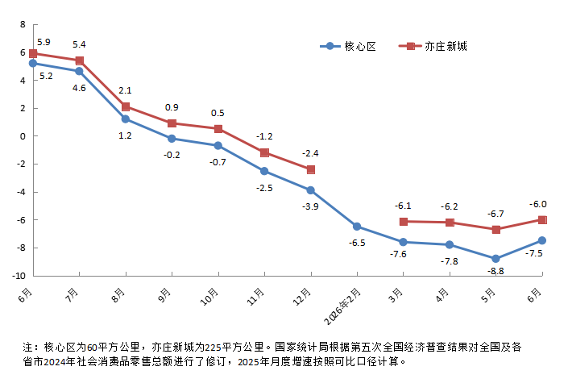
社会消费品零售总额
 |  | 单位：亿元 | 2026年1-6月社会消费品零售总额累计增速（%）
指 标 | 2026年1-6月 | 增 减%
社会消费品零售总额（核心区） | 1458.7 | -7.5
按消费形态分 | * | *
商品零售 | 1438.6 | -7.6
餐饮收入 | 20.2 | 2.0
社会消费品零售总额（亦庄新城） | 1598.0 | -5.0
备注：核心区为60平方公里，亦庄新城为225平方公里。社会消费品零售总额（核心区）按消费形态分，餐饮收入为住宿和餐饮业餐费收入，住宿和餐饮业商品销售额计入商品零售。

